Voorblad
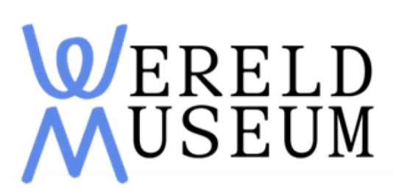
Europese aanbesteding voor accountantsdienstverlening van Nationaal Museum van Wereldculturen

Leeswijzer Bijlage Prijzenblad
1. U dient alle gevraagde gegevens in de gele vlakken op alle bladen in te vullen:
2. Indien u geen prijzen, kosten, tarieven invult, betekent dit dat voor het gevraagde geen bedrag in rekening wordt gebracht (zijnde 0 euro).
3. U dient alle bladen na het invullen rechtsgeldig te ondertekenen en getekend en ingescand bij uw inschrijving te voegen.
4. Op deze bijlage en onderliggende werkbladen gelden de ARVODI-2018.
5. Alle genoemde tarieven dienen exclusief BTW te zijn.
6. Tarieven dienen all- in te zijn en gelden tevens als maximaal door te belasten uurtarieven gedurende de looptijd van de overeenkomst. Daarnaast gelden de eisen zoals gesteld in het beschrijvend document op bijvoorbeeld de mogelijkheid van indexatie.
7. Opgegeven fictieve hoeveelheden zijn puur bedoeld om tot een vergelijking te komen van de partijen. Hier kunnen geen rechten aan worden ontleend en dit bevat tevens geen indicatie van de werkelijke afname.

Prijzenblad (in te vullen)
Europese aanbesteding voor accountantsdienstverlening van Nationaal Museum van Wereldculturen

Totale all-in prijs per jaar voor uit te voeren werkzaamheden
All- in prijs per jaar exclusief BTW tijdens de vaste duur van de overeenkomst | € -
All-in prijs per jaar exclusief BTW tijdens de verleningsjaren | € -
Subtotaalprijs jaarlijkse werkzaamheden | € -

Uurtarieven | Tarief per uur inclusief reiskosten en overige kosten (all-in) exclusief BTW | Fictieve hoeveelheid t.b.v. vergelijking uurtarieven | Totaal €
Assistent accountant | € - | 48 | € -
Controle leider | € - | 24 | € -
Partner | € - | 16 | € -
Subtotaalprijs uurtarieven voor additioneel werk |  |  | € -

Inschrijfprijs | € -


Organisatie:
Inschijfnummer beroeps- of handelsregister:
Datum:
Naam:
Functie:
Handtekening:

